Gráfico 1
Gráfico 1 – Comparação da evolução das estimativas de evolução do PIB (a preços constantes) | Voltar ao Índice
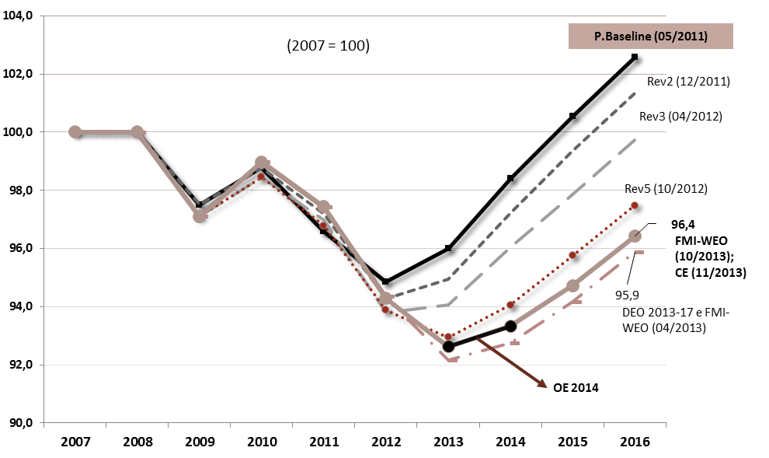
 | Evolução cumulativa do PIB (a preços constantes)
 | Descritivo | 2007 | 2008 | 2009 | 2010 | 2011 | 2012 | 2013E | 2014P | 2015P | 2016P
 | Real | 100 | 100 | 97.1 | 99.0 | 97.4 | 94.3 | 0.0 | 0.0 | 0.0 | 0.0
 | P.Baseline (05/2011) | 100 | 100 | 97.5 | 98.8 | 96.6 | 94.9 | 96.0 | 98.4 | 100.6 | 102.6
 | Rev1 (09/2011) | 100 | 100 | 97.5 | 98.8 | 96.6 | 94.9 | 96.0 | 98.4 | 100.6 | 102.6
 | Rev2 (12/2011) | 100 | 100 | 97.5 | 98.8 | 97.2 | 94.3 | 94.9 | 97.2 | 99.3 | 101.3
 | Rev3 (04/2012) | 100 | 100.00 | 97.1 | 98.5 | 97.0 | 93.8 | 94.1 | 96.0 | 97.9 | 99.7
 | Rev4 (07/2012) | 100 | 100.00 | 97.1 | 98.5 | 96.9 | 94.0 | 94.2 | 96.1 | 98.0 | 99.8
 | Rev5 (10/2012) | 100 | 100.00 | 97.1 | 98.5 | 96.8 | 93.9 | 92.9 | 94.1 | 95.8 | 97.5
 | Rev6 (01/2013) | 100 | 100.00 | 97.1 | 98.5 | 96.9 | 94.0 | 93.0 | 93.8 | 95.5 | 97.2
 | FMI-WEO (04/2013) | 100 | 100.00 | 97.1 | 99.0 | 97.4 | 94.3 | 92.1 | 92.7 | 94.2 | 95.9
 | FMI-WEO (10/2013); CE (11/2013) | 100 | 100.00 | 97.1 | 99.0 | 97.4 | 94.3 | 92.6 | 93.3 | 94.7 | 96.4
 | OE 2014 |  |  |  |  |  |  | 92.6 | 93.3
 | Fonte: INE, Ministério das Finanças, Comissão Europeia e FMI | Cálculos CFP

Fonte: Ministério das Finanças.

Fonte: INE, Ministério das Finanças e FMI.

Gráfico 2
Gráfico 2 – Composição cumulativa do ajustamento estrutural | Voltar ao Índice

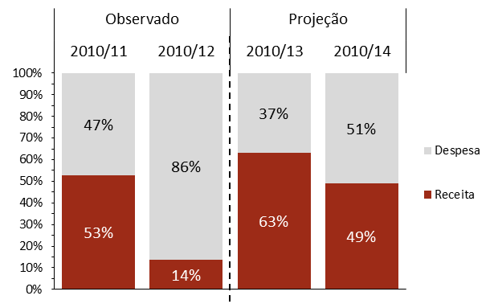

 |  | Descritivo | Observado |  | Projeção
 |  |  | 2010/11 | 2010/12 | 2010/13 | 2010/14
 |  | Receita | 53% | 14% | 63% | 49%
 |  | Despesa | 47% | 86% | 37% | 51%

Fonte: INE e Ministério das Finanças. Cálculos CFP. | Nota: Caso se fizesse uso da estimativa de hiato do produto da Comissão Europeia constante nas previsões do outono de 2013, a quota-parte do contributo da despesa para o esforço de consolidação orçamental entre 2010 e 2014 subiria para 54% (e para 40% entre 2010 e 2013).

Gráfico 3
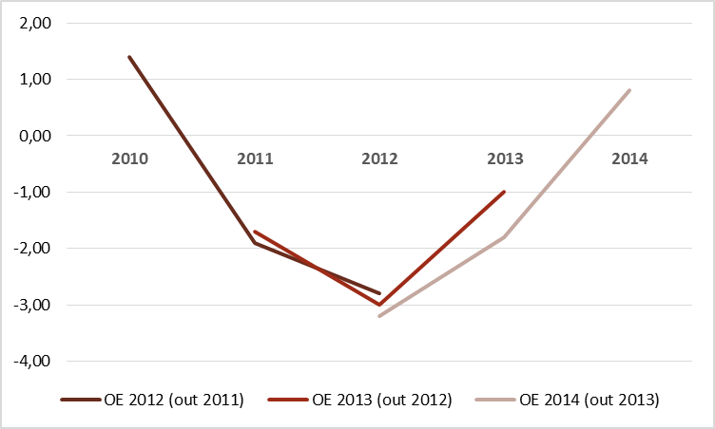
Gráfico 3 – Evolução das estimativas de crescimento real do PIB no OE e nas revisões do PAEF |  | Voltar ao Índice
Evolução das estimativas de crescimento real do PIB no OE | Comparação da evolução das estimativas de evolução do PIB (a preços constantes) | Evolução das estimativas de crescimento real do PIB no OE
 |  |  | 2010 | 2011 | 2012 | 2013 | 2014
 |  | OE 2012 (out 2011) | 1.4 | -1.9 | -2.8
 |  | OE 2013 (out 2012) |  | -1.7 | -3.0 | -1.0
 |  | OE 2014 (out 2013) |  |  | -3.2 | -1.8 | 0.8
 |  | Fonte: Ministério das Finanças

 |  | Evolução cumulativa do PIB (a preços constantes)
 |  | Descritivo | 2007 | 2008 | 2009 | 2010 | 2011 | 2012 | 2013 | 2014 | 2015 | 2016
 |  | Real | 100 | 100 | 97.1 | 99.0 | 97.4 | 94.3 | 0.0 | 0.0 | 0.0 | 0.0
 |  | P.Baseline (05/2011) | 100 | 100 | 97.5 | 98.8 | 96.6 | 94.9 | 96.0 | 98.4 | 100.6 | 102.6
 |  | Rev1 (09/2011) | 100 | 100 | 97.5 | 98.8 | 96.6 | 94.9 | 96.0 | 98.4 | 100.6 | 102.6
 |  | Rev2 (12/2011) | 100 | 100 | 97.5 | 98.8 | 97.2 | 94.3 | 94.9 | 97.2 | 99.3 | 101.3
 |  | Rev3 (04/2012) | 100 | 100 | 97.1 | 98.5 | 97.0 | 93.8 | 94.1 | 96.0 | 97.9 | 99.7
Fonte: Ministério das Finanças. |  | Rev4 (07/2012) | 100 | 100 | 97.1 | 98.5 | 96.9 | 94.0 | 94.2 | 96.1 | 98.0 | 99.8
 |  | Rev5 (10/2012) | 100 | 100 | 97.1 | 98.5 | 96.8 | 93.9 | 92.9 | 94.1 | 95.8 | 97.5
 |  | Rev6 (01/2013) | 100 | 100 | 97.1 | 98.5 | 96.9 | 94.0 | 93.0 | 93.8 | 95.5 | 97.2
 |  | FMI-WEO (04/2013) | 100 | 100 | 97.1 | 99.0 | 97.4 | 94.3 | 92.1 | 92.7 | 94.2 | 95.9
 |  | FMI-WEO (10/2013); CE (11/2013) | 100 | 100 | 97.1 | 99.0 | 97.4 | 94.3 | 92.6 | 93.3 | 94.7 | 96.4
 |  | OE 2014 |  |  |  |  |  |  | 92.6 | 93.3
 |  | Fonte: INE, Ministério das Finanças, Comissão Europeia e FMI | Cálculos CFP

Gráfico 4
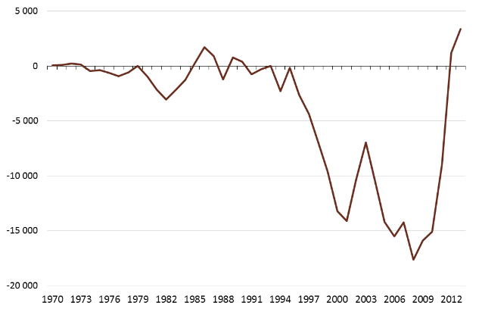
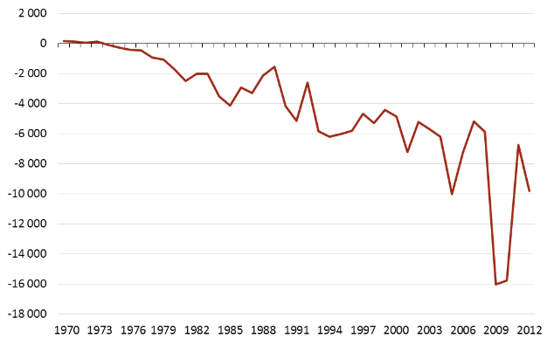
Gráfico 4 – Saldo da Balança Corrente e de Capital e necessidades de financiamento das administrações públicas |  | Voltar ao Índice
Saldo da balança corrente e de capital de 1970 a agosto de 2013 (M€; preços de 2005) | Necessidades de financiamento das administrações públicas de 1970 a 2012 (M€; preços de 2005) | Saldo da balança corrente e de capital de 1970 a Agosto de 2013 (M€; preços de 2005)
 |  |  | 1970 | 1971 | 1972 | 1973 | 1974 | 1975 | 1976 | 1977 | 1978 | 1979 | 1980 | 1981 | 1982 | 1983 | 1984 | 1985 | 1986 | 1987 | 1988 | 1989 | 1990 | 1991 | 1992 | 1993 | 1994 | 1995 | 1996 | 1997 | 1998 | 1999 | 2000 | 2001 | 2002 | 2003 | 2004 | 2005 | 2006 | 2007 | 2008 | 2009 | 2010 | 2011 | 2012 | 2013 (jan-ago)
 |  | Saldo da Balanço Corrente e da Balança de Capitais | 13 | 47 | 45 | 65 | -57 | -103 | -166 | -297 | 47 | 191 | 175 | -56 | 36 | -436 | 296 | 838 | -165 | 1,330 | 959 | 2,740 | 2,460 | 2,920 | 1,224 | 2,271 | -3,485 | -3,682 | -2,059 | -3,477 | -5,611 | -7,988 | -11,498 | -12,681 | -9,578 | -6,608 | -10,230 | -14,204 | -15,953 | -15,008 | -19,086 | -17,009 | -16,328 | -9,859 | 1,313 | 3,727
 |  | Fontes: Banco de Portugal e INE; Deflator do PIB série AMECO | Cálculos do CFP

 |  | Necessidades de financiamento das administrações públicas de 1970 a 2012 (M€; preços de 2005)
 |  |  | 1970 | 1971 | 1972 | 1973 | 1974 | 1975 | 1976 | 1977 | 1978 | 1979 | 1980 | 1981 | 1982 | 1983 | 1984 | 1985 | 1986 | 1987 | 1988 | 1989 | 1990 | 1991 | 1992 | 1993 | 1994 | 1995 | 1996 | 1997 | 1998 | 1999 | 2000 | 2001 | 2002 | 2003 | 2004 | 2005 | 2006 | 2007 | 2008 | 2009 | 2010 | 2011 | 2012
 |  | Necessidades de financiamento das administrações públicas (milhões de euros) | 30 | 25 | 14 | 29 | -20 | -89 | -149 | -148 | -280 | -329 | -625 | -1,103 | -915 | -918 | -1,708 | -2,120 | -1,486 | -1,640 | -1,124 | -891 | -2,527 | -3,456 | -1,909 | -4,131 | -4,459 | -4,560 | -4,519 | -3,737 | -4,280 | -3,681 | -4,218 | -6,469 | -4,825 | -5,373 | -6,033 | -10,010 | -7,443 | -5,439 | -6,358 | -17,146 | -17,028 | -7,380 | -10,669
 |  | Fontes: Banco de Portugal e INE; Deflator do PIB série AMECO | Cálculos do CFP
Fontes: Banco de Portugal e INE; Deflator do PIB série AMECO | Cálculos do CFP.

Gráfico 5
Gráfico 5 - Crescimento do PIB, do emprego e da taxa de desemprego | Voltar ao Índice
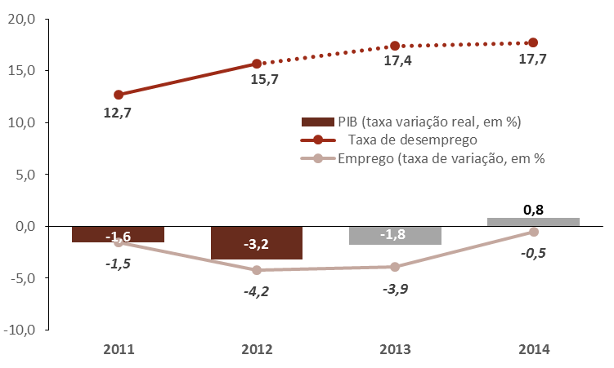

 | Descritivo | 2011 | 2012 | 2013 | 2014
 | PIB (taxa variação real, em %) | -1.6 | -3.2 | -1.8 | 0.8
 | Taxa de desemprego | 12.7 | 15.7 | 17.4 | 17.7
 | Emprego (taxa de variação, em % | -1.5 | -4.2 | -3.9 | -0.5
 | Fonte: Ministério das Finanças e INE

Fonte: Ministério das Finanças e INE

Gráfico 6
Gráfico 6 – Taxa de desemprego e evolução do emprego – valores trimestrais | Voltar ao Índice

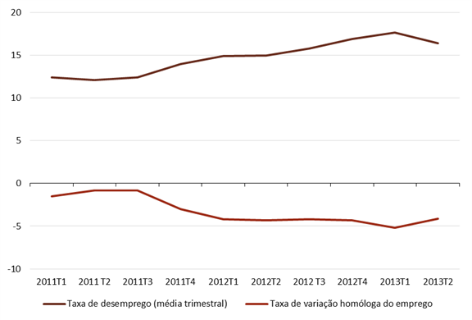

 | Descritivo | 2011T3 | 2011T4 | 2012T1 | 2012T2 | 2012 T3 | 2012T4 | 2013T1 | 2013T2
 | Taxa de desemprego (média trimestral) | 12.4 | 14 | 14.9 | 15 | 15.8 | 16.9 | 17.7 | 16.4
 | Taxa de variação homóloga do emprego | -0.8 | -3 | -4.2 | -4.3 | -4.2 | -4.3 | -5.2 | -4.1

Fonte: INE - Inquérito ao Emprego

Gráfico 7
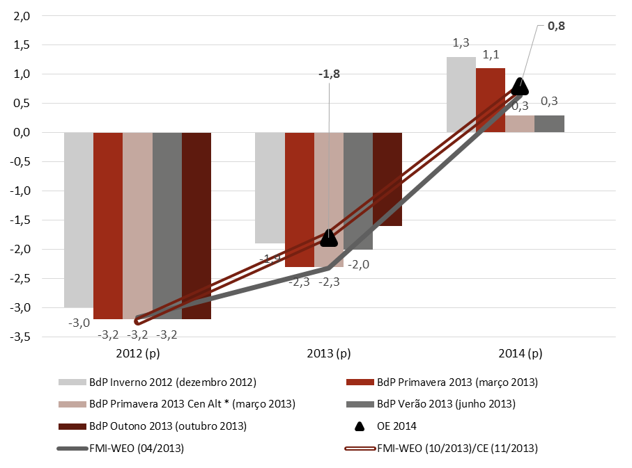
Gráfico 7 – Previsões do crescimento do PIB | Voltar ao Índice

 | Descritivo | 2012 (p) | 2013 (p) | 2014 (p)
 | BdP Inverno 2012 (dezembro 2012) | -3.0 | -1.9 | 1.3
 | BdP Primavera 2013 (março 2013) | -3.2 | -2.3 | 1.1
 | BdP Primavera 2013 Cen Alt * (março 2013) | -3.2 | -2.3 | 0.3
 | BdP Verão 2013 (junho 2013) | -3.2 | -2.0 | 0.3
 | BdP Outono 2013 (outubro 2013) | -3.2 | -1.6 | 0.0
 | FMI-WEO (04/2013) | -3.2 | -2.3 | 0.6
 | FMI-WEO (10/2013)/CE (11/2013) | -3.2 | -1.8 | 0.8
 | OE 2014 | 0.0 | -1.8 | 0.8

Fontes: Ministério das Finanças, Comissão Europeia, Banco de Portugal e FMI.

Gráfico 8
Gráfico 8 – Previsões do crescimento do Investimento | Voltar ao Índice
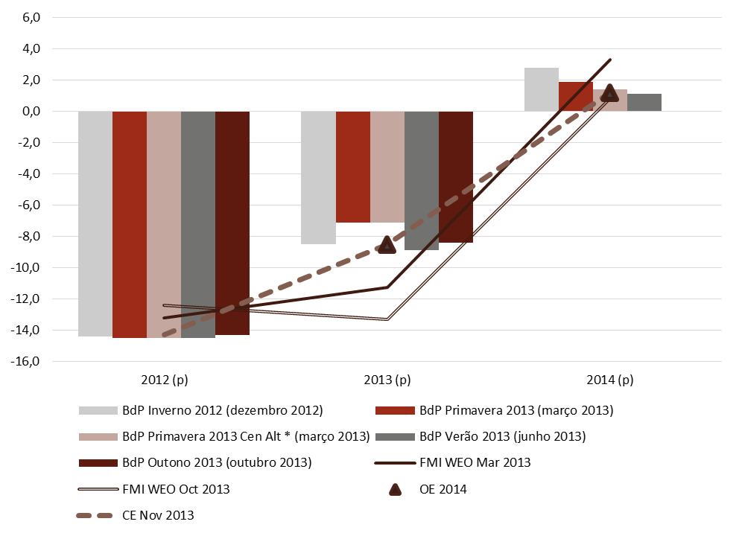

 | Descritivo | 2012 (p) | 2013 (p) | 2014 (p)
 | BdP Inverno 2012 (dezembro 2012) | -14.4 | -8.5 | 2.8
 | BdP Primavera 2013 (março 2013) | -14.5 | -7.1 | 1.9
 | BdP Primavera 2013 Cen Alt * (março 2013) | -14.5 | -7.1 | 1.4
 | BdP Verão 2013 (junho 2013) | -14.5 | -8.9 | 1.1
 | BdP Outono 2013 (outubro 2013) | -14.3 | -8.4 | 0.0
 | FMI WEO Mar 2013 | -13.2 | -11.3 | 3.3
 | FMI WEO Oct 2013 | -12.4 | -13.3 | 0.8
 | CE Nov 2013 | -14.3 | -8.5 | 1.2
 | OE 2014 | 0 | -8.5 | 1.2

Fontes: Ministério das Finanças, Comissão Europeia, Banco de Portugal e FMI | Cálculos do CFP sobre as previsões do FMI para o peso do Investimento no PIB.

Gráfico 9
Gráfico 9 – Indicadores de conjuntura: investimento (em %) | Voltar ao Índice
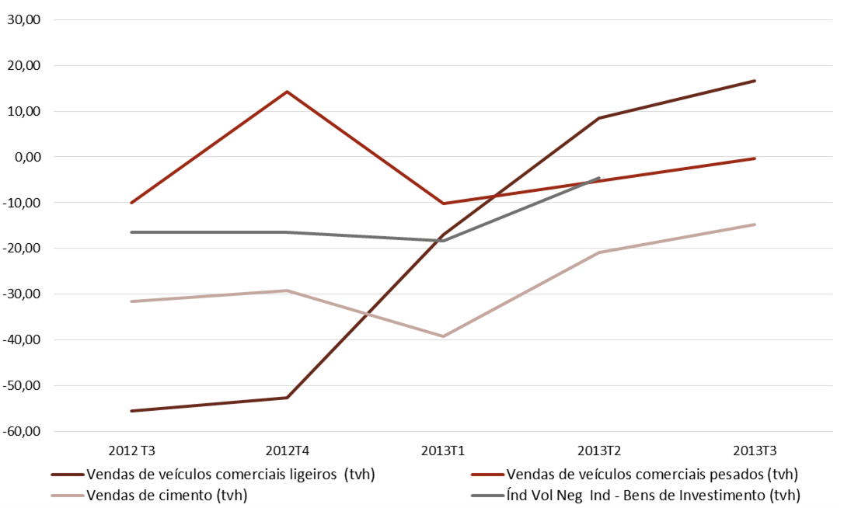
 | Descritivo | 2012 T3 | 2012T4 | 2013T1 | 2013T2 | 2013T3
 | Vendas de veículos comerciais ligeiros (tvh) | -55.5 | -52.5 | -16.9 | 8.5 | 16.7
 | Vendas de veículos comerciais pesados (tvh) | -10.0 | 14.2 | -10.2 | -5.2 | -0.4
 | Vendas de cimento (tvh) | -31.5 | -29.1 | -39.2 | -20.9 | -14.7
 | Índice de Volume de Negócios na Indústria - Bens de Investimento (tvh) | -16.5 | -16.5 | -18.3 | -4.6

Fonte: Banco de Portugal, Indicadores de Conjuntura, Outubro de 2013 | Cálculos CFP.

Gráfico 10
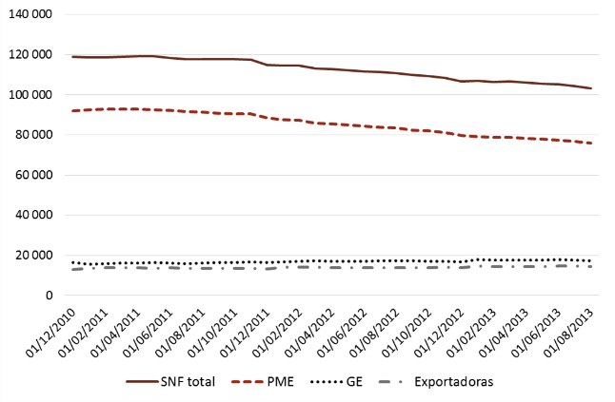
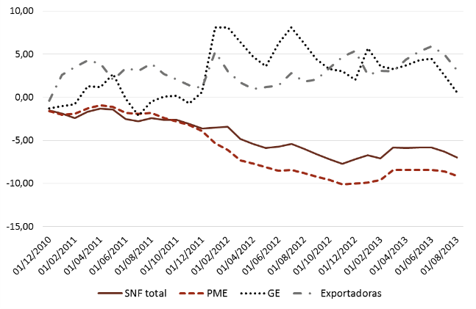
Gráfico 10 – Créditos das Instituições Financeiras a Sociedades não Financeiras |  | Voltar ao Índice | Evolução do stock de crédito das Instituições Financeiras a Sociedades não Financeiras (M€)
Evolução do stock de crédito das Instituições Financeiras a Sociedades não Financeiras | Taxa de variação homóloga do stock de crédito das Instituições Financeiras a Sociedades não Financeiras |  | Descritivo | 2009-12-31 | 2010-01-31 | 2010-02-28 | 2010-03-31 | 2010-04-30 | 2010-05-31 | 2010-06-30 | 2010-07-31 | 2010-08-31 | 2010-09-30 | 2010-10-31 | 2010-11-30 | 2010-12-31 | 2011-01-31 | 2011-02-28 | 2011-03-31 | 2011-04-30 | 2011-05-31 | 2011-06-30 | 2011-07-31 | 2011-08-31 | 2011-09-30 | 2011-10-31 | 2011-11-30 | 2011-12-31 | 2012-01-31 | 2012-02-29 | 2012-03-31 | 2012-04-30 | 2012-05-31 | 2012-06-30 | 2012-07-31 | 2012-08-31 | 2012-09-30 | 2012-10-31 | 2012-11-30 | 2012-12-31 | 2013-01-31 | 2013-02-28 | 2013-03-31 | 2013-04-30 | 2013-05-31 | 2013-06-30 | 2013-07-31 | 2013-08-31
 |  |  | SNF total | 120,878 | 121,028 | 121,427 | 120,913 | 120,694 | 120,756 | 121,468 | 121,088 | 120,717 | 120,807 | 120,838 | 121,273 | 119,035 | 118,706 | 118,543 | 118,826 | 119,081 | 119,083 | 118,449 | 117,722 | 117,879 | 117,637 | 117,669 | 117,558 | 114,807 | 114,550 | 114,493 | 113,122 | 112,650 | 112,067 | 111,689 | 111,312 | 110,799 | 109,931 | 109,198 | 108,484 | 106,586 | 106,820 | 106,359 | 106,581 | 105,985 | 105,590 | 105,229 | 104,293 | 103,033
 |  |  | PME | 93,519 | 94,467 | 94,662 | 93,916 | 93,489 | 93,662 | 93,936 | 93,386 | 93,154 | 93,058 | 93,180 | 93,422 | 92,008 | 92,618 | 92,849 | 92,690 | 92,688 | 92,590 | 92,232 | 91,656 | 91,448 | 90,827 | 90,585 | 90,405 | 88,461 | 87,704 | 87,177 | 85,941 | 85,530 | 85,060 | 84,424 | 83,925 | 83,372 | 82,429 | 81,893 | 81,296 | 79,615 | 79,017 | 78,767 | 78,694 | 78,335 | 77,924 | 77,360 | 76,670 | 75,788
 |  |  | GE | 16,570 | 15,691 | 15,890 | 15,938 | 16,041 | 15,882 | 16,130 | 16,275 | 16,261 | 16,517 | 16,545 | 16,710 | 16,359 | 15,539 | 15,768 | 16,146 | 16,234 | 16,318 | 16,092 | 15,930 | 16,186 | 16,539 | 16,571 | 16,586 | 16,459 | 16,800 | 17,041 | 17,173 | 17,001 | 16,908 | 17,101 | 17,213 | 17,204 | 17,267 | 17,120 | 17,084 | 16,795 | 17,754 | 17,648 | 17,743 | 17,628 | 17,635 | 17,873 | 17,668 | 17,308
 |  |  | Exportadoras | 13,091 | 13,163 | 13,216 | 13,279 | 13,177 | 13,356 | 13,251 | 13,117 | 13,120 | 13,196 | 13,194 | 13,190 | 13,043 | 13,507 | 13,684 | 13,851 | 13,696 | 13,620 | 13,700 | 13,520 | 13,633 | 13,550 | 13,477 | 13,376 | 13,192 | 14,227 | 14,098 | 14,086 | 13,832 | 13,790 | 13,893 | 13,893 | 13,872 | 13,838 | 13,934 | 14,001 | 13,906 | 14,600 | 14,530 | 14,507 | 14,439 | 14,520 | 14,719 | 14,588 | 14,318

 |  |  | Empréstimos concedidos por Instituições Financeiras a Sociedades não Financeiras - Taxa Variação Homóloga
 |  |  | Descritivo | 2011-06-30 | 2011-07-31 | 2011-08-31 | 2011-09-30 | 2011-10-31 | 2011-11-30 | 2011-12-31 | 2012-01-31 | 2012-02-29 | 2012-03-31 | 2012-04-30 | 2012-05-31 | 2012-06-30 | 2012-07-31 | 2012-08-31 | 2012-09-30 | 2012-10-31 | 2012-11-30 | 2012-12-31 | 2013-01-31 | 2013-02-28 | 2013-03-31 | 2013-04-30 | 2013-05-31 | 2013-06-30 | 2013-07-31 | 2013-08-31 | 2013-03-31 | 2013-04-30 | 2013-05-31 | 2013-06-30 | 2013-07-31 | 2013-08-31
 |  |  | SNF total | -1.5 | -1.9 | -2.4 | -1.7 | -1.3 | -1.4 | -2.5 | -2.8 | -2.4 | -2.6 | -2.6 | -3.1 | -3.6 | -3.5 | -3.4 | -4.8 | -5.4 | -5.9 | -5.7 | -5.4 | -6.0 | -6.6 | -7.2 | -7.7 | -7.2 | -6.7 | -7.1 | -5.8 | -5.9 | -5.8 | -5.8 | -6.3 | -7.0
 |  |  | PME | -1.6 | -2.0 | -1.9 | -1.3 | -0.9 | -1.1 | -1.8 | -1.9 | -1.8 | -2.4 | -2.8 | -3.2 | -3.9 | -5.3 | -6.1 | -7.3 | -7.7 | -8.1 | -8.5 | -8.4 | -8.8 | -9.2 | -9.6 | -10.1 | -10.0 | -9.9 | -9.6 | -8.4 | -8.4 | -8.4 | -8.4 | -8.6 | -9.1
 |  |  | GE | -1.3 | -1.0 | -0.8 | 1.3 | 1.2 | 2.7 | -0.2 | -2.1 | -0.5 | 0.1 | 0.2 | -0.7 | 0.6 | 8.1 | 8.1 | 6.4 | 4.7 | 3.6 | 6.3 | 8.1 | 6.3 | 4.4 | 3.3 | 3.0 | 2.0 | 5.7 | 3.6 | 3.3 | 3.7 | 4.3 | 4.5 | 2.6 | 0.6
 |  |  | Exportadoras | -0.4 | 2.6 | 3.5 | 4.3 | 3.9 | 2.0 | 3.4 | 3.1 | 3.9 | 2.7 | 2.1 | 1.4 | 1.1 | 5.3 | 3.0 | 1.7 | 1.0 | 1.2 | 1.4 | 2.8 | 1.8 | 2.1 | 3.4 | 4.7 | 5.4 | 2.6 | 3.1 | 3.0 | 4.4 | 5.3 | 5.9 | 5.0 | 3.2
Fonte: Banco de Portugal | Cálculos CFP.

Gráfico 11
Gráfico 11 – Previsões do crescimento das Exportações | Voltar ao Índice
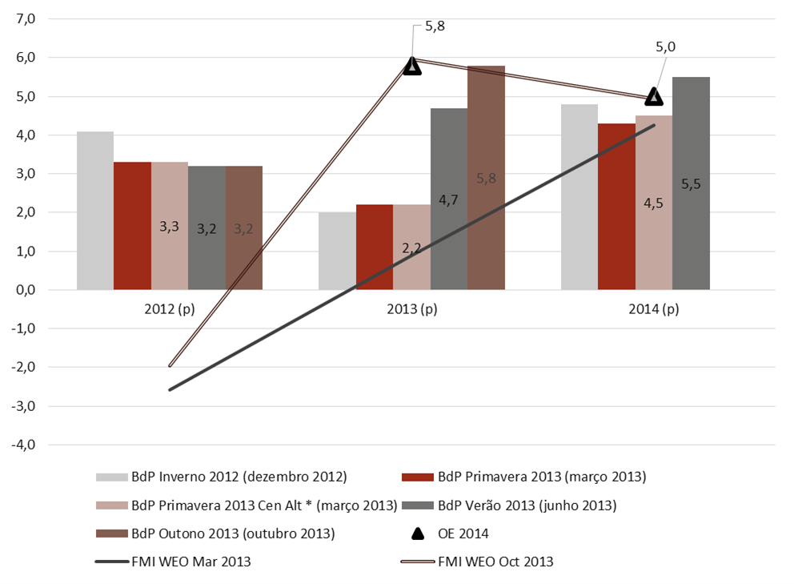

 | Descritivo | 2012 (p) | 2013 (p) | 2014 (p)
 | BdP Inverno 2012 (dezembro 2012) | 4.1 | 2.0 | 4.8
 | BdP Primavera 2013 (março 2013) | 3.3 | 2.2 | 4.3
 | BdP Primavera 2013 Cen Alt * (março 2013) | 3.3 | 2.2 | 4.5
 | BdP Verão 2013 (junho 2013) | 3.2 | 4.7 | 5.5
 | BdP Outono 2013 (outubro 2013) | 3.2 | 5.8 | 0.0
 | FMI WEO Mar 2013 | -2.6 | 0.9 | 4.3
 | FMI WEO Oct 2013 | -2.0 | 6.0 | 4.9
 | OE 2014 |  | 5.8 | 5.0

Fontes: Ministério das Finanças, Banco de Portugal e FMI.

Gráfico 12
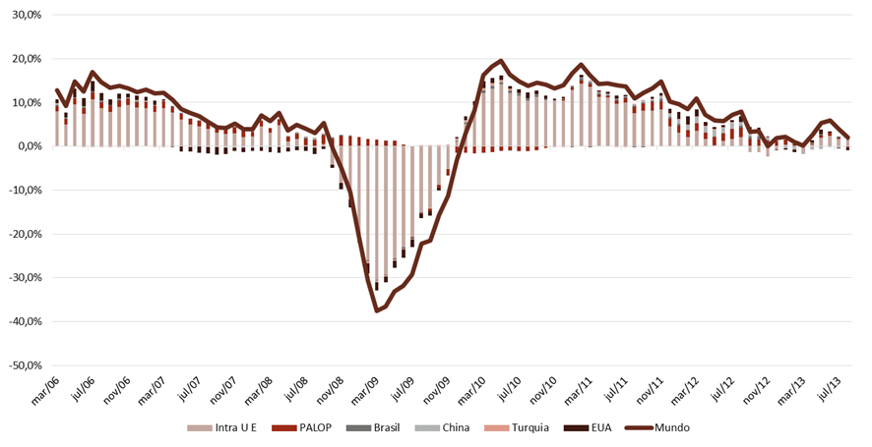
Gráfico 12 - Taxa de crescimento das exportações de bens total e para a UE e contributos dos países/regiões para a variação total | Voltar ao Índice
 |  | Descritivo | 2006-03-31 | 2006-04-01 | 2006-05-01 | 2006-06-01 | 2006-07-01 | 2006-08-01 | 2006-09-01 | 2006-10-01 | 2006-11-01 | 2006-12-01 | 2007-01-01 | 2007-02-01 | 2007-03-01 | 2007-04-01 | 2007-05-01 | 2007-06-01 | 2007-07-01 | 2007-08-01 | 2007-09-01 | 2007-10-01 | 2007-11-01 | 2007-12-01 | 2008-01-01 | 2008-02-01 | 2008-03-01 | 2008-04-01 | 2008-05-01 | 2008-06-01 | 2008-07-01 | 2008-08-01 | 2008-09-01 | 2008-10-01 | 2008-11-01 | 2008-12-01 | 2009-01-01 | 2009-02-01 | 2009-03-01 | 2009-04-01 | 2009-05-01 | 2009-06-01 | 2009-07-01 | 2009-08-01 | 2009-09-01 | 2009-10-01 | 2009-11-01 | 2009-12-01 | 2010-01-01 | 2010-02-01 | 2010-03-01 | 2010-04-01 | 2010-05-01 | 2010-06-01 | 2010-07-01 | 2010-08-01 | 2010-09-01 | 2010-10-01 | 2010-11-01 | 2010-12-01 | 2011-01-01 | 2011-02-01 | 2011-03-01 | 2011-04-01 | 2011-05-01 | 2011-06-01 | 2011-07-01 | 2011-08-01 | 2011-09-01 | 2011-10-01 | 2011-11-01 | 2011-12-01 | 2012-01-01 | 2012-02-01 | 2012-03-01 | 2012-04-01 | 2012-05-01 | 2012-06-01 | 2012-07-01 | 2012-08-01 | 2012-09-01 | 2012-10-01 | 2012-11-01 | 2012-12-01 | 2013-01-01 | 2013-02-01 | 2013-03-01 | 2013-04-01 | 2013-05-01 | 2013-06-01 | 2013-07-01 | 2013-08-01
 |  | Mundo | 12.8% | 9.2% | 14.8% | 12.5% | 16.9% | 14.6% | 13.3% | 13.8% | 13.2% | 12.4% | 12.9% | 12.1% | 12.2% | 10.7% | 8.5% | 7.6% | 6.9% | 5.6% | 4.4% | 4.2% | 5.3% | 3.9% | 3.9% | 7.1% | 5.7% | 7.6% | 3.6% | 4.8% | 4.0% | 3.0% | 5.4% | -0.4% | -5.0% | -10.5% | -20.8% | -30.7% | -37.5% | -36.6% | -33.1% | -31.9% | -29.2% | -22.1% | -21.5% | -15.6% | -11.3% | -3.2% | 3.0% | 8.2% | 16.2% | 18.2% | 19.5% | 16.4% | 14.8% | 13.7% | 14.5% | 14.1% | 13.2% | 13.9% | 16.6% | 18.7% | 16.2% | 14.3% | 14.4% | 13.9% | 13.6% | 11.0% | 12.2% | 13.2% | 14.7% | 10.1% | 9.7% | 8.6% | 10.9% | 7.2% | 5.9% | 5.7% | 7.2% | 7.9% | 3.4% | 3.4% | 0.1% | 1.8% | 2.1% | 1.0% | 0.1% | 2.6% | 5.3% | 5.9% | 3.9% | 2.1%
 |  | Intra U E | 8.0% | 5.0% | 9.5% | 7.4% | 10.7% | 8.7% | 7.8% | 9.0% | 9.4% | 8.8% | 8.7% | 7.8% | 8.7% | 7.7% | 6.1% | 4.9% | 4.5% | 4.0% | 3.1% | 2.9% | 3.0% | 2.1% | 2.3% | 4.5% | 3.1% | 4.8% | 1.1% | 1.6% | 0.2% | -0.4% | 0.6% | -4.1% | -8.2% | -11.8% | -19.2% | -26.0% | -30.5% | -29.3% | -25.6% | -23.0% | -20.7% | -15.1% | -14.2% | -8.8% | -5.1% | 1.0% | 5.1% | 8.3% | 12.2% | 13.1% | 14.2% | 12.2% | 11.6% | 10.5% | 11.3% | 10.6% | 10.4% | 10.4% | 12.8% | 14.2% | 13.6% | 11.3% | 11.1% | 9.7% | 10.0% | 7.6% | 8.1% | 8.1% | 8.4% | 4.6% | 3.1% | 2.1% | 3.5% | 1.6% | 0.3% | 1.2% | 1.7% | 2.2% | -1.3% | -1.4% | -2.3% | -0.8% | 0.4% | 0.1% | -1.1% | 0.4% | 1.9% | 2.4% | 1.7% | 1.4%
 |  | PALOP | 1.2% | 1.2% | 1.5% | 1.4% | 1.7% | 1.3% | 1.5% | 1.4% | 1.4% | 1.2% | 1.4% | 1.4% | 1.5% | 1.4% | 1.3% | 1.3% | 1.3% | 1.4% | 1.4% | 1.6% | 1.4% | 1.4% | 0.9% | 1.3% | 1.0% | 1.2% | 1.0% | 1.1% | 1.5% | 1.4% | 2.0% | 1.7% | 2.4% | 2.3% | 2.1% | 1.6% | 1.6% | 1.3% | 1.2% | 0.4% | -0.1% | -0.2% | -0.6% | -0.8% | -1.3% | -1.5% | -1.5% | -1.7% | -1.4% | -1.3% | -1.1% | -0.9% | -1.1% | -1.0% | -0.9% | -0.3% | -0.1% | 0.3% | 0.6% | 0.8% | 0.6% | 0.5% | 0.4% | 0.8% | 0.9% | 1.5% | 1.7% | 2.0% | 2.0% | 1.7% | 1.5% | 1.6% | 1.7% | 1.5% | 1.7% | 1.7% | 2.3% | 2.1% | 1.7% | 1.5% | 1.2% | 1.1% | 1.1% | 0.3% | 0.3% | 0.2% | 0.7% | 0.6% | 0.2% | -0.3%
 |  | Zona Euro | 7.5% | 4.8% | 8.9% | 7.4% | 10.5% | 8.3% | 7.5% | 8.9% | 9.4% | 8.5% | 8.2% | 7.5% | 8.3% | 7.2% | 5.3% | 3.9% | 3.5% | 3.5% | 2.7% | 2.0% | 2.2% | 2.0% | 2.3% | 4.2% | 2.7% | 4.5% | 1.3% | 1.5% | -0.1% | -0.7% | 0.5% | -3.3% | -6.9% | -10.4% | -17.2% | -23.3% | -27.6% | -26.9% | -23.3% | -20.4% | -18.1% | -13.3% | -13.1% | -8.5% | -5.2% | 0.1% | 3.6% | 6.2% | 10.1% | 11.3% | 12.1% | 10.4% | 9.8% | 8.9% | 9.9% | 9.0% | 8.8% | 8.8% | 11.0% | 12.5% | 11.9% | 9.7% | 9.5% | 8.1% | 8.7% | 6.7% | 6.8% | 6.7% | 6.6% | 3.6% | 2.1% | 1.3% | 1.9% | 0.4% | -0.8% | 0.3% | 0.7% | 1.1% | -1.5% | -1.6% | -2.7% | -1.4% | -0.1% | 0.0% | -0.7% | 0.2% | 1.8% | 1.9% | 1.5% | 1.2%
 |  | EU não Euro | 0.5% | 0.2% | 0.5% | -0.1% | 0.1% | 0.3% | 0.2% | -0.1% | -0.1% | 0.2% | 0.4% | 0.2% | 0.1% | 0.2% | 0.5% | 0.8% | 0.7% | 0.3% | 0.2% | 0.7% | 0.6% | -0.1% | -0.1% | 0.3% | 0.4% | 0.2% | -0.1% | 0.1% | 0.3% | 0.4% | 0.1% | -0.7% | -1.3% | -1.3% | -2.0% | -2.8% | -3.0% | -2.6% | -2.5% | -3.0% | -3.1% | -2.4% | -1.7% | -0.9% | -0.6% | 0.3% | 0.9% | 1.6% | 1.6% | 1.3% | 1.5% | 1.4% | 1.4% | 1.2% | 1.0% | 1.1% | 1.1% | 1.3% | 1.4% | 1.5% | 1.4% | 1.3% | 1.3% | 1.1% | 0.8% | 0.5% | 0.9% | 1.0% | 1.3% | 0.6% | 0.7% | 0.5% | 1.3% | 1.0% | 0.8% | 0.6% | 0.7% | 0.8% | 0.0% | 0.1% | 0.4% | 0.7% | 0.6% | 0.1% | -0.5% | 0.1% | 0.1% | 0.6% | 0.3% | 0.3%
 |  | Brasil | 0.2% | 0.2% | 0.1% | 0.2% | 0.2% | 0.3% | 0.1% | 0.4% | 0.3% | 0.3% | 0.1% | 0.1% | 0.0% | 0.1% | 0.1% | -0.1% | 0.0% | -0.1% | 0.2% | -0.1% | 0.0% | -0.1% | 0.1% | 0.1% | 0.1% | 0.0% | 0.2% | 0.3% | 0.3% | 0.2% | 0.1% | 0.3% | 0.2% | 0.2% | -0.1% | -0.1% | -0.2% | -0.1% | -0.2% | -0.4% | -0.3% | -0.2% | 0.0% | 0.0% | 0.1% | 0.2% | 0.3% | 0.4% | 0.5% | 0.6% | 0.5% | 0.5% | 0.4% | 0.5% | 0.4% | 0.2% | 0.2% | 0.2% | 0.3% | 0.6% | 0.5% | 0.4% | 0.2% | 0.2% | 0.3% | 0.3% | 0.3% | 0.3% | 0.5% | 0.4% | 0.4% | 0.0% | 0.1% | 0.0% | 0.2% | 0.1% | 0.0% | 0.4% | 0.5% | 0.8% | 0.1% | 0.1% | 0.0% | 0.2% | 0.3% | 0.2% | 0.2% | 0.0% | 0.4% | 0.1%
 |  | China | 0.3% | 0.2% | 0.1% | 0.1% | 0.0% | 0.1% | 0.0% | 0.1% | 0.0% | 0.1% | 0.1% | 0.2% | 0.1% | 0.1% | 0.1% | 0.0% | 0.0% | -0.2% | -0.2% | -0.2% | -0.2% | -0.3% | -0.2% | -0.2% | -0.1% | -0.1% | -0.3% | 0.1% | 0.1% | 0.2% | 0.1% | 0.1% | 0.1% | 0.0% | -0.1% | -0.2% | 0.0% | 0.1% | 0.1% | 0.0% | 0.1% | 0.1% | 0.2% | 0.1% | 0.1% | 0.3% | 0.4% | 0.4% | 0.2% | 0.1% | 0.1% | 0.0% | -0.1% | -0.1% | 0.0% | 0.0% | 0.0% | 0.0% | 0.0% | 0.1% | 0.2% | 0.2% | 0.2% | 0.2% | 0.3% | 0.3% | 0.3% | 0.3% | 0.5% | 0.7% | 1.1% | 1.1% | 1.3% | 1.3% | 1.5% | 1.2% | 1.3% | 0.8% | 0.8% | 0.6% | 0.6% | 0.0% | -0.5% | -0.7% | -0.7% | -0.7% | -0.7% | -0.2% | -0.3% | -0.1%
 |  | Turquia | 0.2% | 0.1% | 0.0% | 0.0% | 0.0% | -0.1% | -0.2% | -0.1% | 0.0% | 0.1% | 0.1% | 0.0% | 0.0% | -0.1% | -0.1% | -0.1% | 0.0% | 0.0% | 0.0% | 0.0% | -0.1% | 0.0% | -0.1% | 0.0% | 0.0% | 0.1% | 0.1% | 0.2% | 0.1% | 0.1% | 0.0% | -0.1% | -0.1% | -0.3% | -0.3% | -0.4% | -0.4% | -0.4% | -0.3% | -0.2% | -0.1% | 0.1% | 0.1% | 0.2% | 0.1% | 0.2% | 0.2% | 0.3% | 0.4% | 0.5% | 0.4% | 0.3% | 0.2% | 0.1% | 0.1% | 0.0% | 0.0% | 0.0% | 0.1% | 0.1% | 0.2% | 0.0% | 0.1% | -0.1% | 0.0% | 0.0% | 0.0% | 0.1% | 0.2% | 0.2% | 0.0% | 0.1% | 0.1% | 0.2% | 0.2% | 0.2% | 0.2% | 0.1% | 0.0% | 0.1% | 0.1% | 0.1% | 0.1% | 0.1% | 0.0% | 0.0% | 0.0% | 0.1% | 0.0% | 0.0%
 |  | EUA | 0.8% | 1.1% | 2.1% | 1.9% | 2.3% | 1.7% | 1.3% | 1.1% | 0.9% | 1.1% | 0.9% | 0.9% | 0.4% | -0.1% | -1.2% | -1.0% | -1.4% | -1.4% | -1.8% | -1.4% | -0.8% | -0.9% | -0.7% | -0.9% | -1.2% | -1.4% | -0.9% | -0.9% | -1.1% | -1.4% | -0.7% | -0.8% | -1.4% | -1.8% | -2.3% | -2.3% | -1.8% | -1.3% | -1.6% | -1.9% | -1.7% | -0.9% | -1.0% | -0.6% | -0.2% | 0.3% | 0.9% | 0.9% | 1.7% | 1.3% | 1.0% | 0.7% | 0.8% | 1.2% | 0.9% | 0.7% | 0.2% | 0.3% | 0.0% | 0.5% | -0.2% | 0.3% | 0.5% | 0.7% | 0.3% | -0.1% | 0.0% | 0.4% | 0.7% | 1.0% | 1.6% | 1.9% | 1.6% | 1.0% | 0.3% | 0.4% | 0.4% | 1.2% | 1.4% | 1.3% | 0.2% | 0.0% | -0.3% | -0.6% | 0.1% | 0.6% | 1.0% | 0.3% | 0.0% | -0.5%

Fonte: Exportações de bens por Local de destino - INE, Estatísticas do Comércio Internacional de bens | Cálculos do CFP. A taxa de crescimento é dada pela variação homóloga da média móvel do trimestre terminado no mês.

Gráfico 13
 | Voltar ao Índice

Gráfico 13 – Fatores que explicam a revisão do défice em 2013
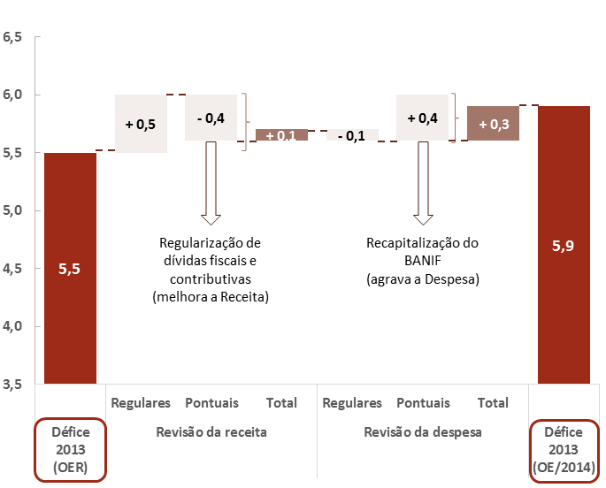

 |  | Défice 2013 (OER) | Revisão da receita |  |  | Revisão da despesa |  |  | Défice 2013 (OE/2014)
 |  |  | Regulares | Pontuais | Total | Regulares | Pontuais | Total
 |  | 5.5 | 0.5 | -0.4 | 0.1 | -0.1 | 0.4 | 0.3 | 5.9

Fonte: Ministério das Finanças e cálculos do CFP. | Nota: - (i) Fatores regulares decorrem dos desenvolvimentos orçamentais que não são influenciados por operações pontuais/transitórias; (ii) Fatores pontuais/transitórios correspondem às operações de recapitalização do BANIF (despesa) e ao Regime extraordinário de regularização de dívidas fiscais e à segurança social, conforme justificado na Caixa 5.

Gráfico 14
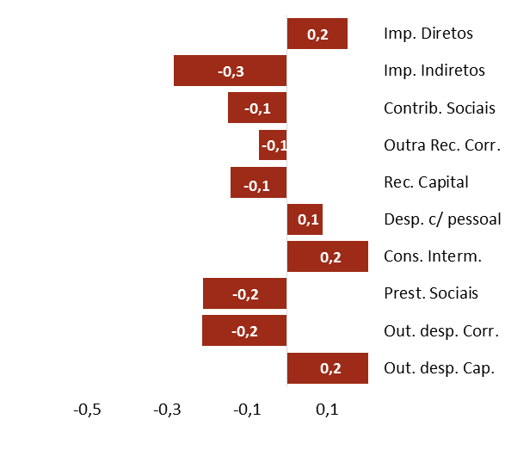
 |  | Voltar ao Índice
Gráfico 14 – Revisão da estimativa de 2013 face ao 1.º OER (em p.p. do PIB)

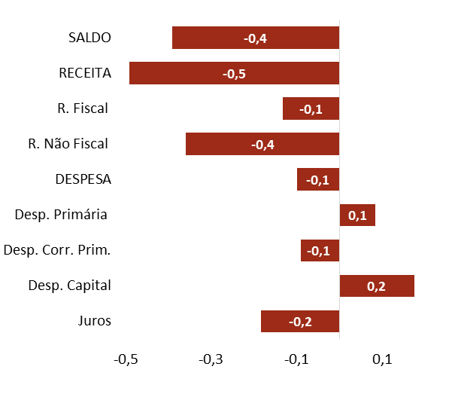

Principais agregados orçamentais | Componentes dos Agregados Orçamentais
 |  | Principais agregados orçamentais |  | Componentes dos Agregados Orçamentais
 |  | Descritivo | 2013 | Descritivo | 2013
 |  |  | Revisão |  | Revisão
 |  | Juros | -0.2 | Out. desp. Cap. | 0.2
 |  | Desp. Capital | 0.2 | Out. desp. Corr. | -0.2
 |  | Desp. Corr. Prim. | -0.1 | Prest. Sociais | -0.2
 |  | Desp. Primária | 0.1 | Cons. Interm. | 0.2
 |  | DESPESA | -0.1 | Desp. c/ pessoal | 0.1
 |  | R. Não Fiscal | -0.4 | Rec. Capital | -0.1
 |  | R. Fiscal | -0.1 | Outra Rec. Corr. | -0.1
 |  | RECEITA | -0.5 | Contrib. Sociais | -0.1
 |  | SALDO | -0.4 | Imp. Indiretos | -0.3
 |  |  |  | Imp. Diretos | 0.2

Fonte: Ministério das Finanças e cálculos do CFP. | Nota: Valores ajustados da operação de recapitalização do BANIF e da receita a arrecadar no âmbito do regime excecional de regularização de dívidas fiscais e contributivas.

Gráfico 15
Gráfico 15 – Variação dos saldos orçamentais (p.p. do PIB) | Voltar ao Índice
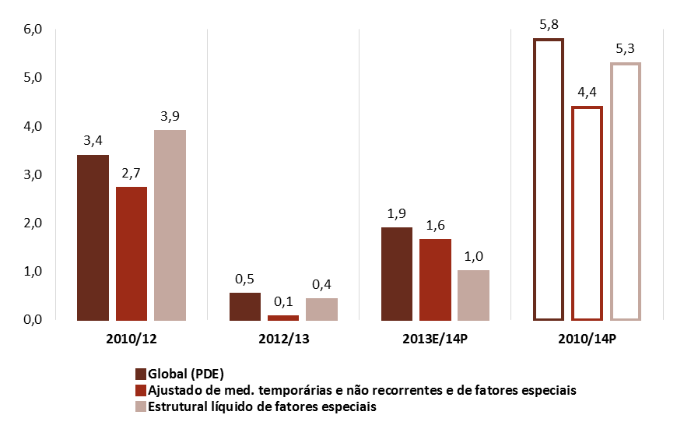

 | Descritivo | 2010/12 | 2012/13 | 2013E/14P | 2012/2014P | 2010/2014P
 | Global | 3.4 | 0.5 | 1.9 | 2.4 | 5.8
 | Ajustado de med. temporárias e não recorrentes e de fatores especiais | 2.7 | 0.1 | 1.6 | 1.7 | 4.4
 | Estrutural líquido de fatores especiais | 3.9 | 0.4 | 1.0 | 1.4 | 5.3

Fonte: INE. Ministério das Finanças. | Cálculos do CFP com base na estimativa para 2013 e previsão para 2014 da responsabilidade do Ministério das Finanças. Ver as notas ao Quadro anterior.

Gráfico 16
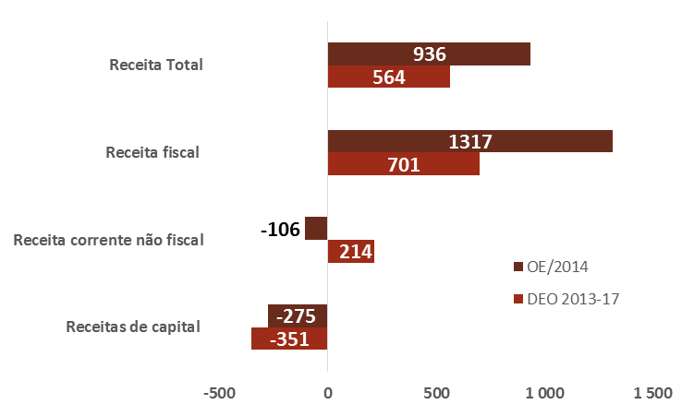
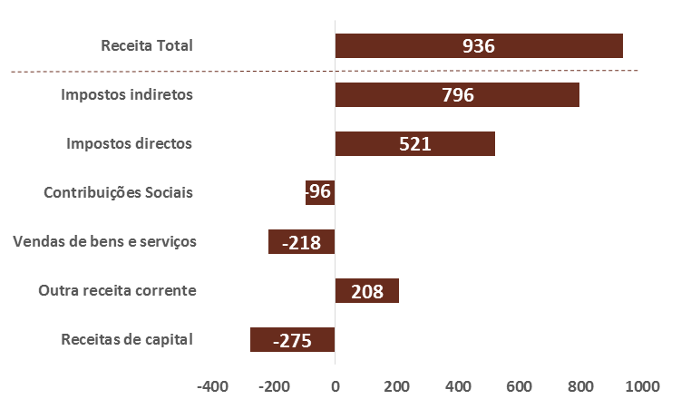
Gráfico 16 – Variação da receita ajustada das administrações públicas em 2014 (em M€) |  | Voltar ao Índice
OE/2014 vs. DEO 2013-2017 | OE/2014 | OE/2014 vs. DEO 2013-2017 |  |  | OE/2014
 |  | Descritivo | OE/2014 | DEO 2013-2017 | Descritivo | OE/2014

 |  | Receitas de capital | -275 | -351 | Receitas de capital | -275
 |  | Receita corrente não fiscal | -106 | 214 | Outra receita corrente | 208
 |  | Receita fiscal | 1,317 | 701 | Vendas de bens e serviços | -218
 |  | Receita Total | 936 | 564 | Contribuições Sociais | -96
 |  |  |  |  | Impostos directos | 521
 |  |  |  |  | Impostos indiretos | 796
 |  |  |  |  | Receita Total | 936

Fonte: Ministério das Finanças. Cálculos do CFP. | Notas: valores ajustados; a variação implícita na POE/2014 tem por referência a estimativa para 2013 que consta do relatório do OE/2013.

Gráfico 17
Gráfico 17 – Variação da despesa ajustada das administrações públicas em 2014 |  | Voltar ao Índice
OE/2014 vs. DEO 2013-17 (em M€) | OE/2014 (em M€) | OE/2014 vs. DEO 2013-17 (em M€) |  |  | OE/2014 (em M€)
 |  | Descritivo | OE 2014 | DEO 2013-17 | Descritivo | OE 2014
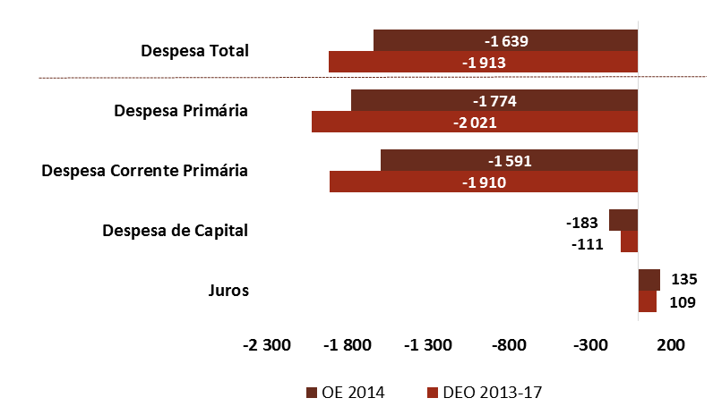
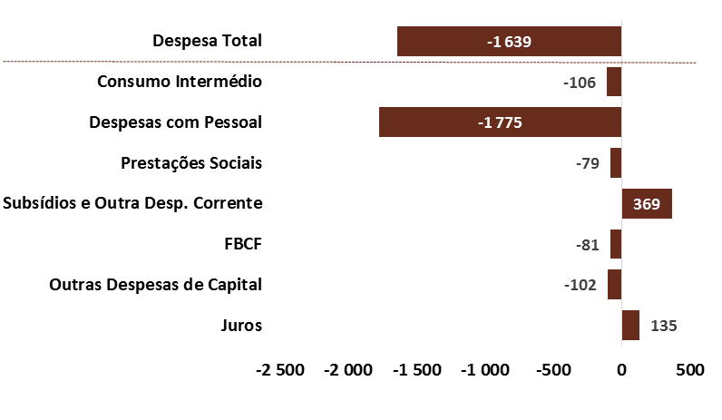
 |  | Despesa Primária | -1,774 | -2,021 | Consumo Intermédio | -106
 |  | Despesa Corrente Primária | -1,591 | -1,910 | Despesas com Pessoal | -1775
 |  | Despesa de Capital | -183 | -111 | Prestações Sociais | -79
 |  | Juros | 135 | 109 | Subsídios e Outra Desp. Corrente | 369
 |  | Despesa Total | -1,639 | -1,913 | FBCF | -81
 |  |  |  |  | Outras Despesas de Capital | -102
 |  |  |  |  | Juros | 135
 |  |  |  |  | Despesa Total | -1,639

Fonte: Ministério das Finanças. Cálculos do CFP. | Nota: A variação implícita na POE/2014 tem por referência a estimativa para 2013 que consta do mesmo relatório.

Gráfico 18
Gráfico 18 – Revisão anual do QPPO (M€) | Voltar ao Índice

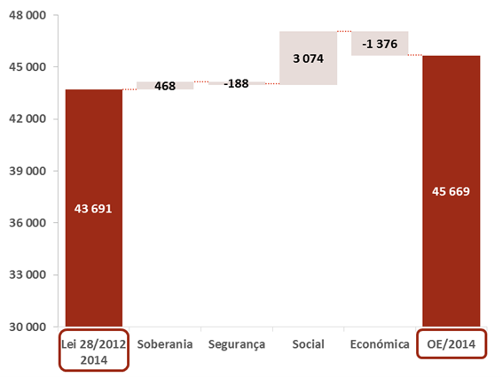
 |  | Lei 28/2012 2014 | Soberania | Segurança | Social | Económica | OE/2014

 |  | 43,691 | 468 | -188 | 3,074 | -1,376 | 45,669

Fonte: Ministério das Finanças.

Gráfico 19
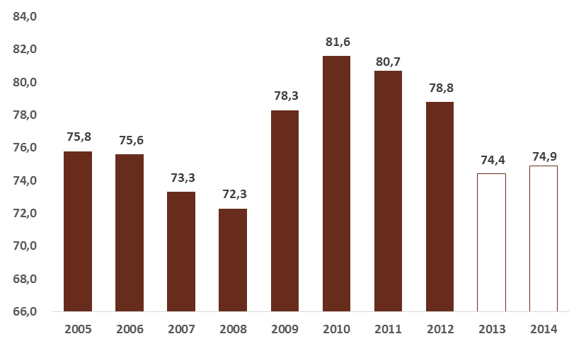
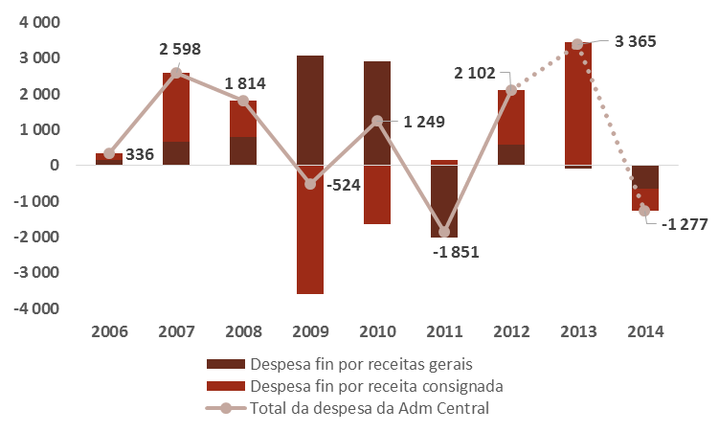
Gráfico 19 – Evolução da despesa da administração central |  | Voltar ao Índice
Peso da despesa financiada por receitas gerais no total da despesa da administração central (em M€) | Variação da despesa da administração central (em M€)
 |  |  | Peso da despesa financiada por receitas gerais no total da despesa da administração central (em M€)
 |  |  | 2005 | 2006 | 2007 | 2008 | 2009 | 2010 | 2011 | 2012 | 2013E | 2014P
 |  |  | 75.8 | 75.6 | 73.3 | 72.3 | 78.3 | 81.6 | 80.7 | 78.8 | 74.4 | 74.9

 |  | Variação da despesa da administração central (em M€)
 |  | Descritivo | Execução Orçamental |  |  |  |  |  |  | Estimativa | Previsão
 |  |  | 2006 | 2007 | 2008 | 2009 | 2010 | 2011 | 2012 | 2013 | 2014
 |  | Despesa fin por receitas gerais | 153 | 656 | 792 | 3,060 | 2,897 | -2,018 | 570 | -88 | -637
 |  | Despesa fin por receita consignada | 183 | 1,942 | 1,022 | -3,583 | -1,648 | 166 | 1,532 | 3,452 | -639
 |  | Total da despesa da Adm Central | 336 | 2,598 | 1,814 | -524 | 1,249 | -1,851 | 2,102 | 3,365 | -1,277

Fonte: DGO e Portal do SIGO. Cálculos do CFP.

Gráfico 20
 |  |  |  |  |  |  | Voltar ao Índice

Gráfico 20 – Fatores que explicam o limite de endividamento líquido global direto do Estado

 | Despesa coberta c/ Receita Geral |  | 45,669
 |  | Investimento | 629
 |  | Funciona/o em sentido estrito | 8,810
défice do subsetor Estado ( 7385 M€)
 |  | Dotações específicas (das quais) | 36,230
 |  | P015 - Solid. Emprego e S. Soc. | 9,332
 |  | P012 - Saúde | 7,582
 |  | P004 - Gestão da Dív. Pública | 7,239
 |  | P003 - Finanças e Adm. Púb. | 6,691
 |  |  | 0
 | Receita Geral s/Ativos e Pass. Fin. (d.q.) |  | 38,284
 |  | Impostos diretos | 17,142
LIMITE DE ENDIVIDAMENTO (11 700 M€) Necessidades líquidas de financiamento do Estado (11 857 M€)
 |  | Impostos indiretos | 18,679

 |  |  |  | Empréstimos (dos quais) |  | 3,972
 |  |  |  |  | Fundo de Resolução da Banca | 1,500
 |  |  |  |  | EPR (REFER, Metro Porto,Transtejo; Parq. Escolar,Parvalorem,Parups) | 1,227
Despesa com ativos financeiros*
(5940 M€)
 |  |  |  |  | Administração Regional e Local | 522

 |  |  |  | Dotações de Capital (das quais) |  | 1,858
 |  |  |  |  | EPR (REFER,Transtejo, Estradas de Portugal, Metropolitano de Lisboa ) | 1,452
 |  |  |  |  | MEE | 401
Aquisição líquida de Ativos financeiros* (4472 M€)

 |  |  |  | Outros ativos financ. (dos quais) |  | 110
 |  |  |  |  | Execução de garantias | 72

 |  |  |  | Alienação de Títulos a mlp |  | 1110
 |  |  |  |  | Sociedades Financeiras | 1110
Receita com ativos financeiros* (1468 M€)
 |  |  |  | Reemb. de Emprést. Conced. |  | 340
 |  |  |  |  | d.q. Administrações públicas | 327

 |  |  |  | Outras Rec. de Ativos Financ. |  | 18
Fonte: Ministério das Finanças e cálculos do CFP. | Nota: (*) - (i) Na despesa com ativos financeiros, não se inclui o apoio financeiro previsto no PAEF para a recapitalização da Banca; (ii) na receita com ativos financeiros não se inclui o valor de encaixe financeiro a obter com privatizações.

Gráfico 21
 |  | Voltar ao Índice
Gráfico 21 – Apoios financeiros do Estado (M€)

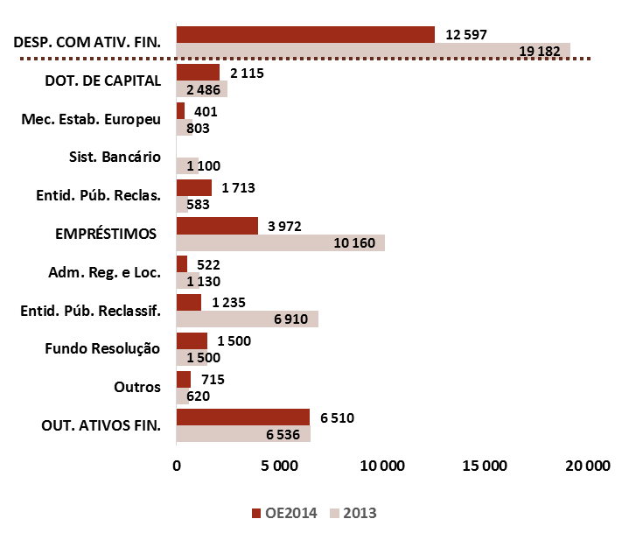
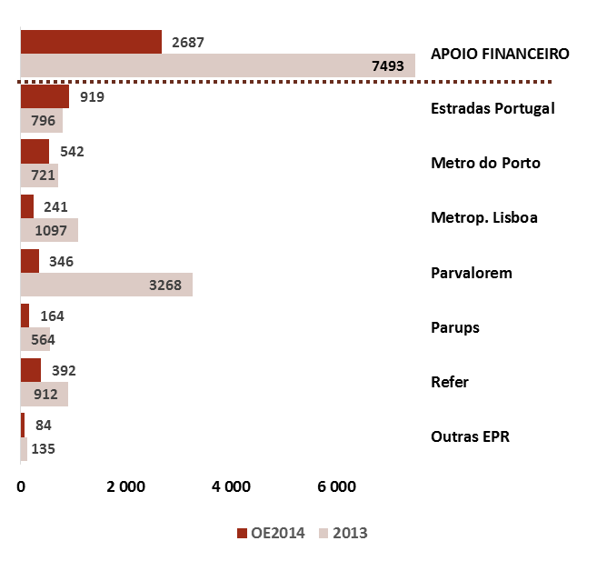
Dotações de despesa com ativos financeiros | Dotações de Capital e Empréstimos a EPR | Dotações de despesa com ativos financeiros |  |  | Dotações de Capital e Empréstimos a EPR
 |  |  | 2013 | OE2014 |  | 2013 | OE2014
 |  | OUT. ATIVOS FIN. | 6,536 | 6,510 | Outras EPR | 135 | 84
 |  | Outros | 620 | 715 | Refer | 912 | 392
 |  | Fundo Resolução | 1,500 | 1,500 | Parups | 564 | 164
 |  | Entid. Púb. Reclassif. | 6,910 | 1,235 | Parvalorem | 3,268 | 346
 |  | Adm. Reg. e Loc. | 1,130 | 522 | Metrop. Lisboa | 1,097 | 241
 |  | EMPRÉSTIMOS | 10,160 | 3,972 | Metro do Porto | 721 | 542
 |  | Entid. Púb. Reclas. | 583 | 1,713 | Estradas Portugal | 796 | 919
 |  | Sist. Bancário | 1,100 | 0 | APOIO FINANCEIRO | 7,493 | 2,687
 |  | Mec. Estab. Europeu | 803 | 401
 |  | DOT. DE CAPITAL | 2,486 | 2,115
 |  | DESP. COM ATIV. FIN. | 19,182 | 12,597

Fonte: Ministério das Finanças e cálculos do CFP. | Nota: Valores ajustados da operação de recapitalização do BANIF e da receita a arrecadar no âmbito do regime excecional de regularização de dívidas fiscais e contributivas.

Gráfico 22
Gráfico 22 – Necessidades Brutas de Financiamento 2015-2017 (mil M€) | Voltar ao Índice

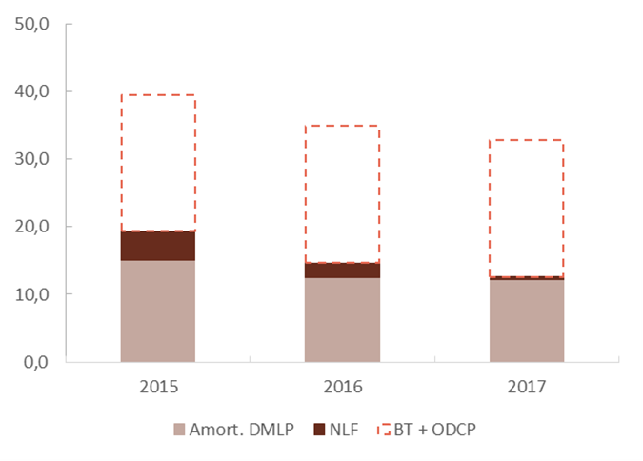

 |  | Descritivo | 2015 | 2016 | 2017
 |  | BT + ODCP | 20.2 | 20.2 | 20.2
 |  | NLF | 4.3 | 2.1 | 0.4
 |  | Amort. DMLP | 15.0 | 12.5 | 12.2

Fonte: IGCP e Ministério das Finanças. Cálculos do CFP. | Notas: BT + ODCP = Bilhetes do Tesouro e outras dívidas de curto prazo; Amort. DMLP = amortizações de dívida de médio e longo prazo; NLF = necessidades líquidas de financiamento. No valor das NLF foram considerados os valores do défice orçamental das AP constantes do DEO 2013-2017 (sendo que o valor a pagar em juros nestes 3 anos totalizaria 23,3 mil M€, valor que seria parcialmente compensado pelos excedentes primários acumulados nesse período que totalizaria 16,4 mil M€). Excluiu-se deste apuramento o montante de recompras de ISE’s (no âmbito da recapitalização do sistema bancário), o financiamento líquido de outros instrumentos de dívida e a aplicação de receita de privatizações. Assumiu-se a manutenção do montante de dívida de curto prazo em 20 000 M€ e que esse mesmo stock é renovado anualmente.

Gráfico 23
Gráfico 23 – Evolução da Dívida Pública (% do PIB) | Voltar ao Índice

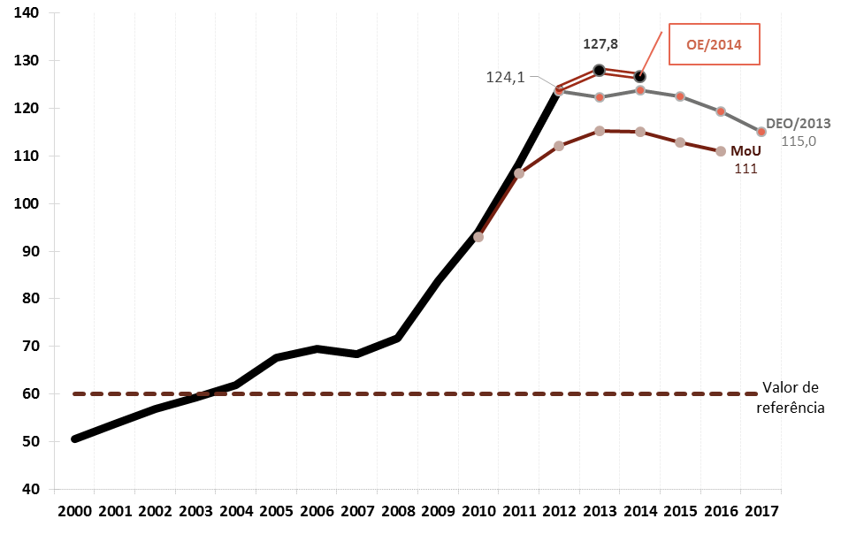
 | Descritivo | 2000 | 2001 | 2002 | 2003 | 2004 | 2005 | 2006 | 2007 | 2008 | 2009 | 2010 | 2011 | 2012 | 2013 | 2014 | 2015 | 2016 | 2017
 | Efetivo | 50.7 | 53.8 | 56.8 | 59.4 | 61.9 | 67.7 | 69.4 | 68.4 | 71.7 | 83.7 | 94 | 108.2 | 124.1
 | Valor de referência | 60 | 60 | 60 | 60 | 60 | 60 | 60 | 60 | 60 | 60 | 60 | 60 | 60 | 60 | 60 | 60 | 60 | 60
 | MoU |  |  |  |  |  |  |  |  |  |  | 93 | 106.4 | 112.1 | 115.3 | 115 | 112.9 | 111
 | DEO/2013 |  |  |  |  |  |  |  |  |  |  |  |  | 123.6 | 122.3 | 123.7 | 122.5 | 119.3 | 115
 | OE/2014 |  |  |  |  |  |  |  |  |  |  |  |  | 124.1 | 127.8 | 126.7

Fonte: Ministério das Finanças.

Gráfico 24
Gráfico 24 – Contributos para a evolução da Dívida Pública (% do PIB) | Voltar ao Índice

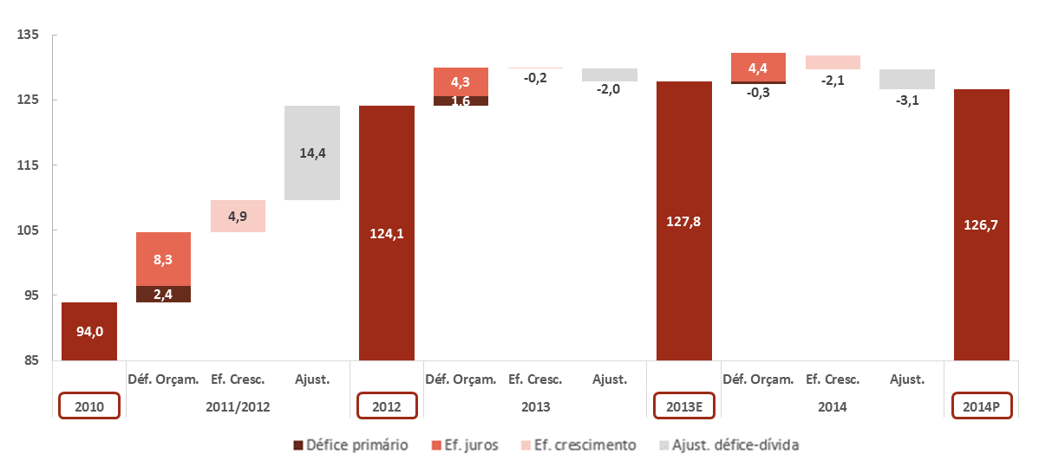

 |  | 2010 | 2011/2012 |  |  |  | 2012 | 2013E |  |  |  | 2013E | 2014P |  |  |  | 2014P
 |  |  |  | Déf. Orçam. | Ef. Cresc. | Ajust. |  |  | Déf. Orçam. | Ef. Cresc. | Ajust. |  |  | Déf. Orçam. | Ef. Cresc. | Ajust.
 |  | 94.0 | Juros | 8.3 | 4.9 | 14.4 | 124.1 | Juros | 4.3 | -0.2 | -2.0 | 127.8 | Juros | 4.4 | -2.1 | -3.1 | 126.7
 |  |  | Déf. Prim. | 2.4 |  |  |  | Déf. Prim. | 1.6 |  |  |  | Déf. Prim. | -0.3

Fonte: Ministério das Finanças. Cálculos do CFP.

Gráfico 25
Gráfico 25 – Comportabilidade da dívida | Voltar ao Índice

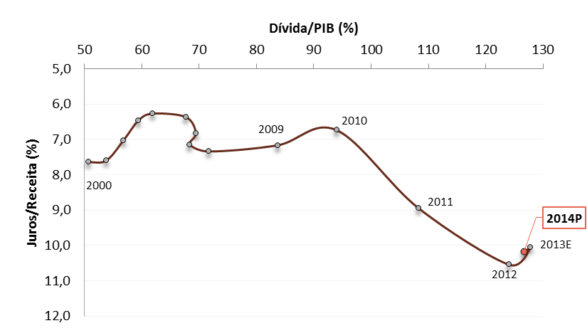

 | Descritivo | 2000 | 2001 | 2002 | 2003 | 2004 | 2005 | 2006 | 2007 | 2008 | 2009 | 2010 | 2011 | 2012 | 2013 | 2014
 | Dívida/PIB (%) | 50.7 | 53.8 | 56.8 | 59.4 | 61.9 | 67.7 | 69.4 | 68.4 | 71.7 | 83.7 | 94 | 108.2 | 124.1 | 127.8 | 126.7
 | Juros/Receita (%) | 7.6 | 7.6 | 7 | 6.5 | 6.3 | 6.4 | 6.8 | 7.1 | 7.3 | 7.2 | 6.7 | 8.9 | 10.5 | 10.1 | 10.2

Fonte: Ministério das Finanças. Cálculos do CFP.

Gráfico 26
Gráfico 26 – Peso das despesas com pessoal e prestações sociais no total da despesa em 2012 na EU-15 (em % da despesa total) | Voltar ao Índice

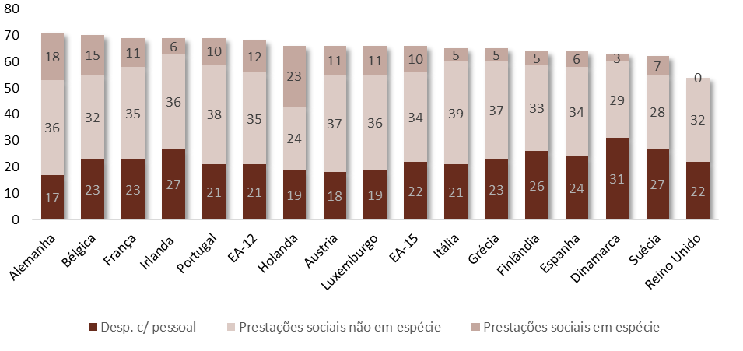
 | Ano 2012 | Alemanha | Bélgica | França | Irlanda | Portugal | EA-12 | Holanda | Austria | Luxemburgo | EA-15 | Itália | Grécia | Finlândia | Espanha | Dinamarca | Suécia | Reino Unido
 | Desp. c/ pessoal | 17 | 23 | 23 | 27 | 21 | 21 | 19 | 18 | 19 | 22 | 21 | 23 | 26 | 24 | 31 | 27 | 22
 | Prestações sociais não em espécie | 36 | 32 | 35 | 36 | 38 | 35 | 24 | 37 | 36 | 34 | 39 | 37 | 33 | 34 | 29 | 28 | 32
 | Prestações sociais em espécie | 18 | 15 | 11 | 6 | 10 | 12 | 23 | 11 | 11 | 10 | 5 | 5 | 5 | 6 | 3 | 7 | 0

Fonte: AMECO, atualização de maio de 2013.

